군수공장부지
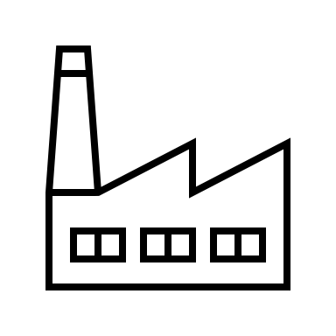





1 | 2 | 3 | 4 | 5 | 6 | 7 | 8 | 9 | 10 | 11 | 12 | 13 | 14 | 15 | 16 | 17 | 18 | 19 | 20 | 21 | 22 | 23 | 24 | 25 | 26 | 27 | 1 | 2 | 3 | 4 | 5 | 6 | 7 | 8 | 9 | 10 | 11 | 12 | 13 | 14 | 15 | 16 | 17 | 18 | 19 | 20 | 21 | 22 | 23 | 24 | 25 | 26 | 27 | 28 | 29 | 30 | 31 | 32 | 33 | 34 | 35

미션1

 |  |  |  |  |  |  | 1그리드 10m
전투4

전투3
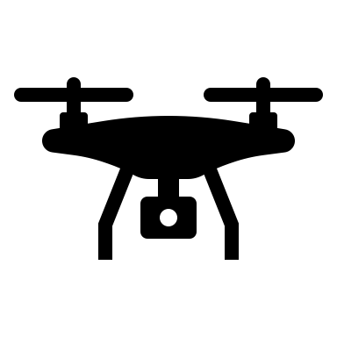

전투2

 |  |  |  |  |  | 

 | 일반몹 |  | 엘리트몹
 | 산탄총병 |  | 저격소총 | 아이템획득 | 
 | 저격소총 |  | 기관총
 | 돌격소총병 |  | 유탄발사기
 | 드론

창고 1층
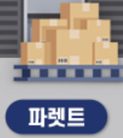
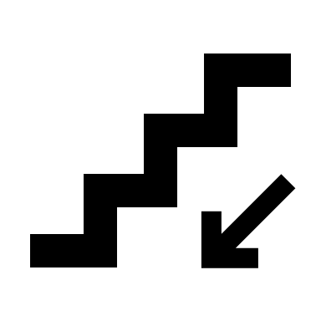
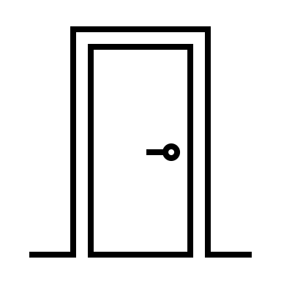

 | 1그리드 2.5m

창고지하
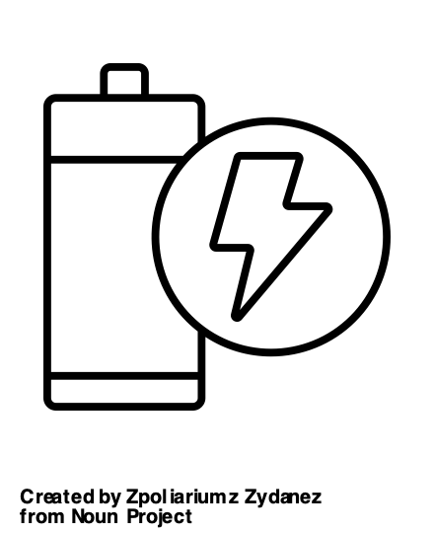
 |  |  |  |  | 1그리드 2.5m

 | 

발전기실
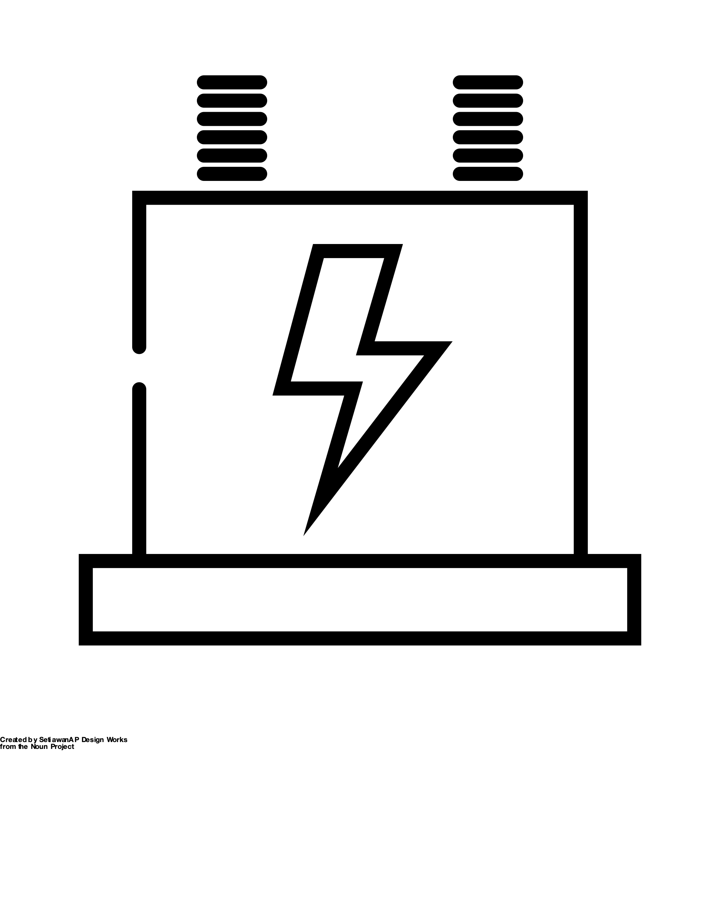

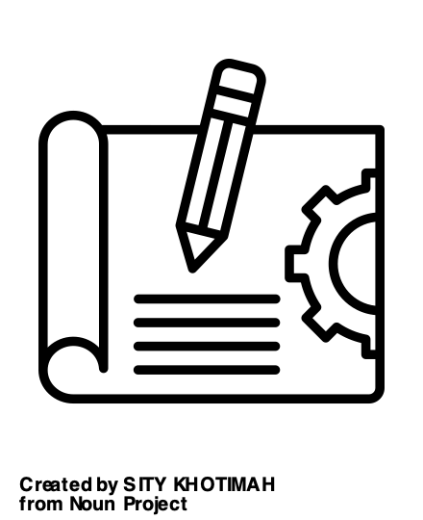

 |  |  |  |  | 연구실, 프로타입의 설계도 입수 가능

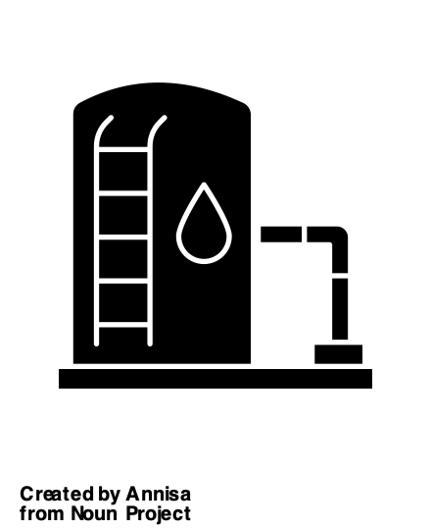

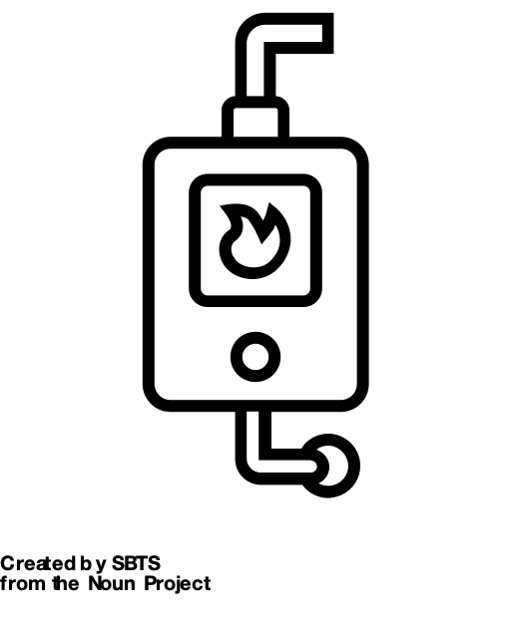


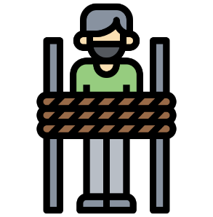
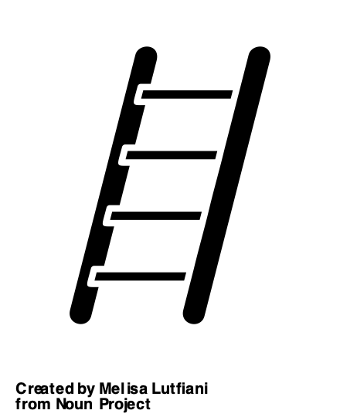

 |  | 보일러 | 저수조실
 |  |  |  | 경비실

사무실_1층
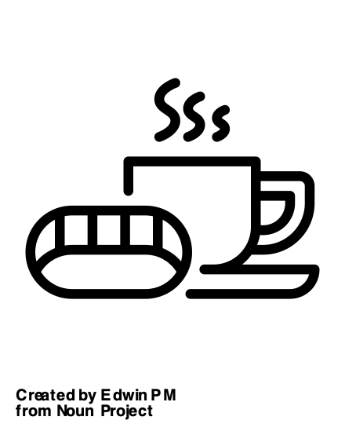

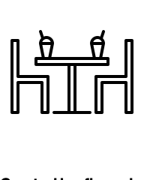
 | 1그리드 2.5m

사무실_2층



1그리드 2.5m

사무실_3층
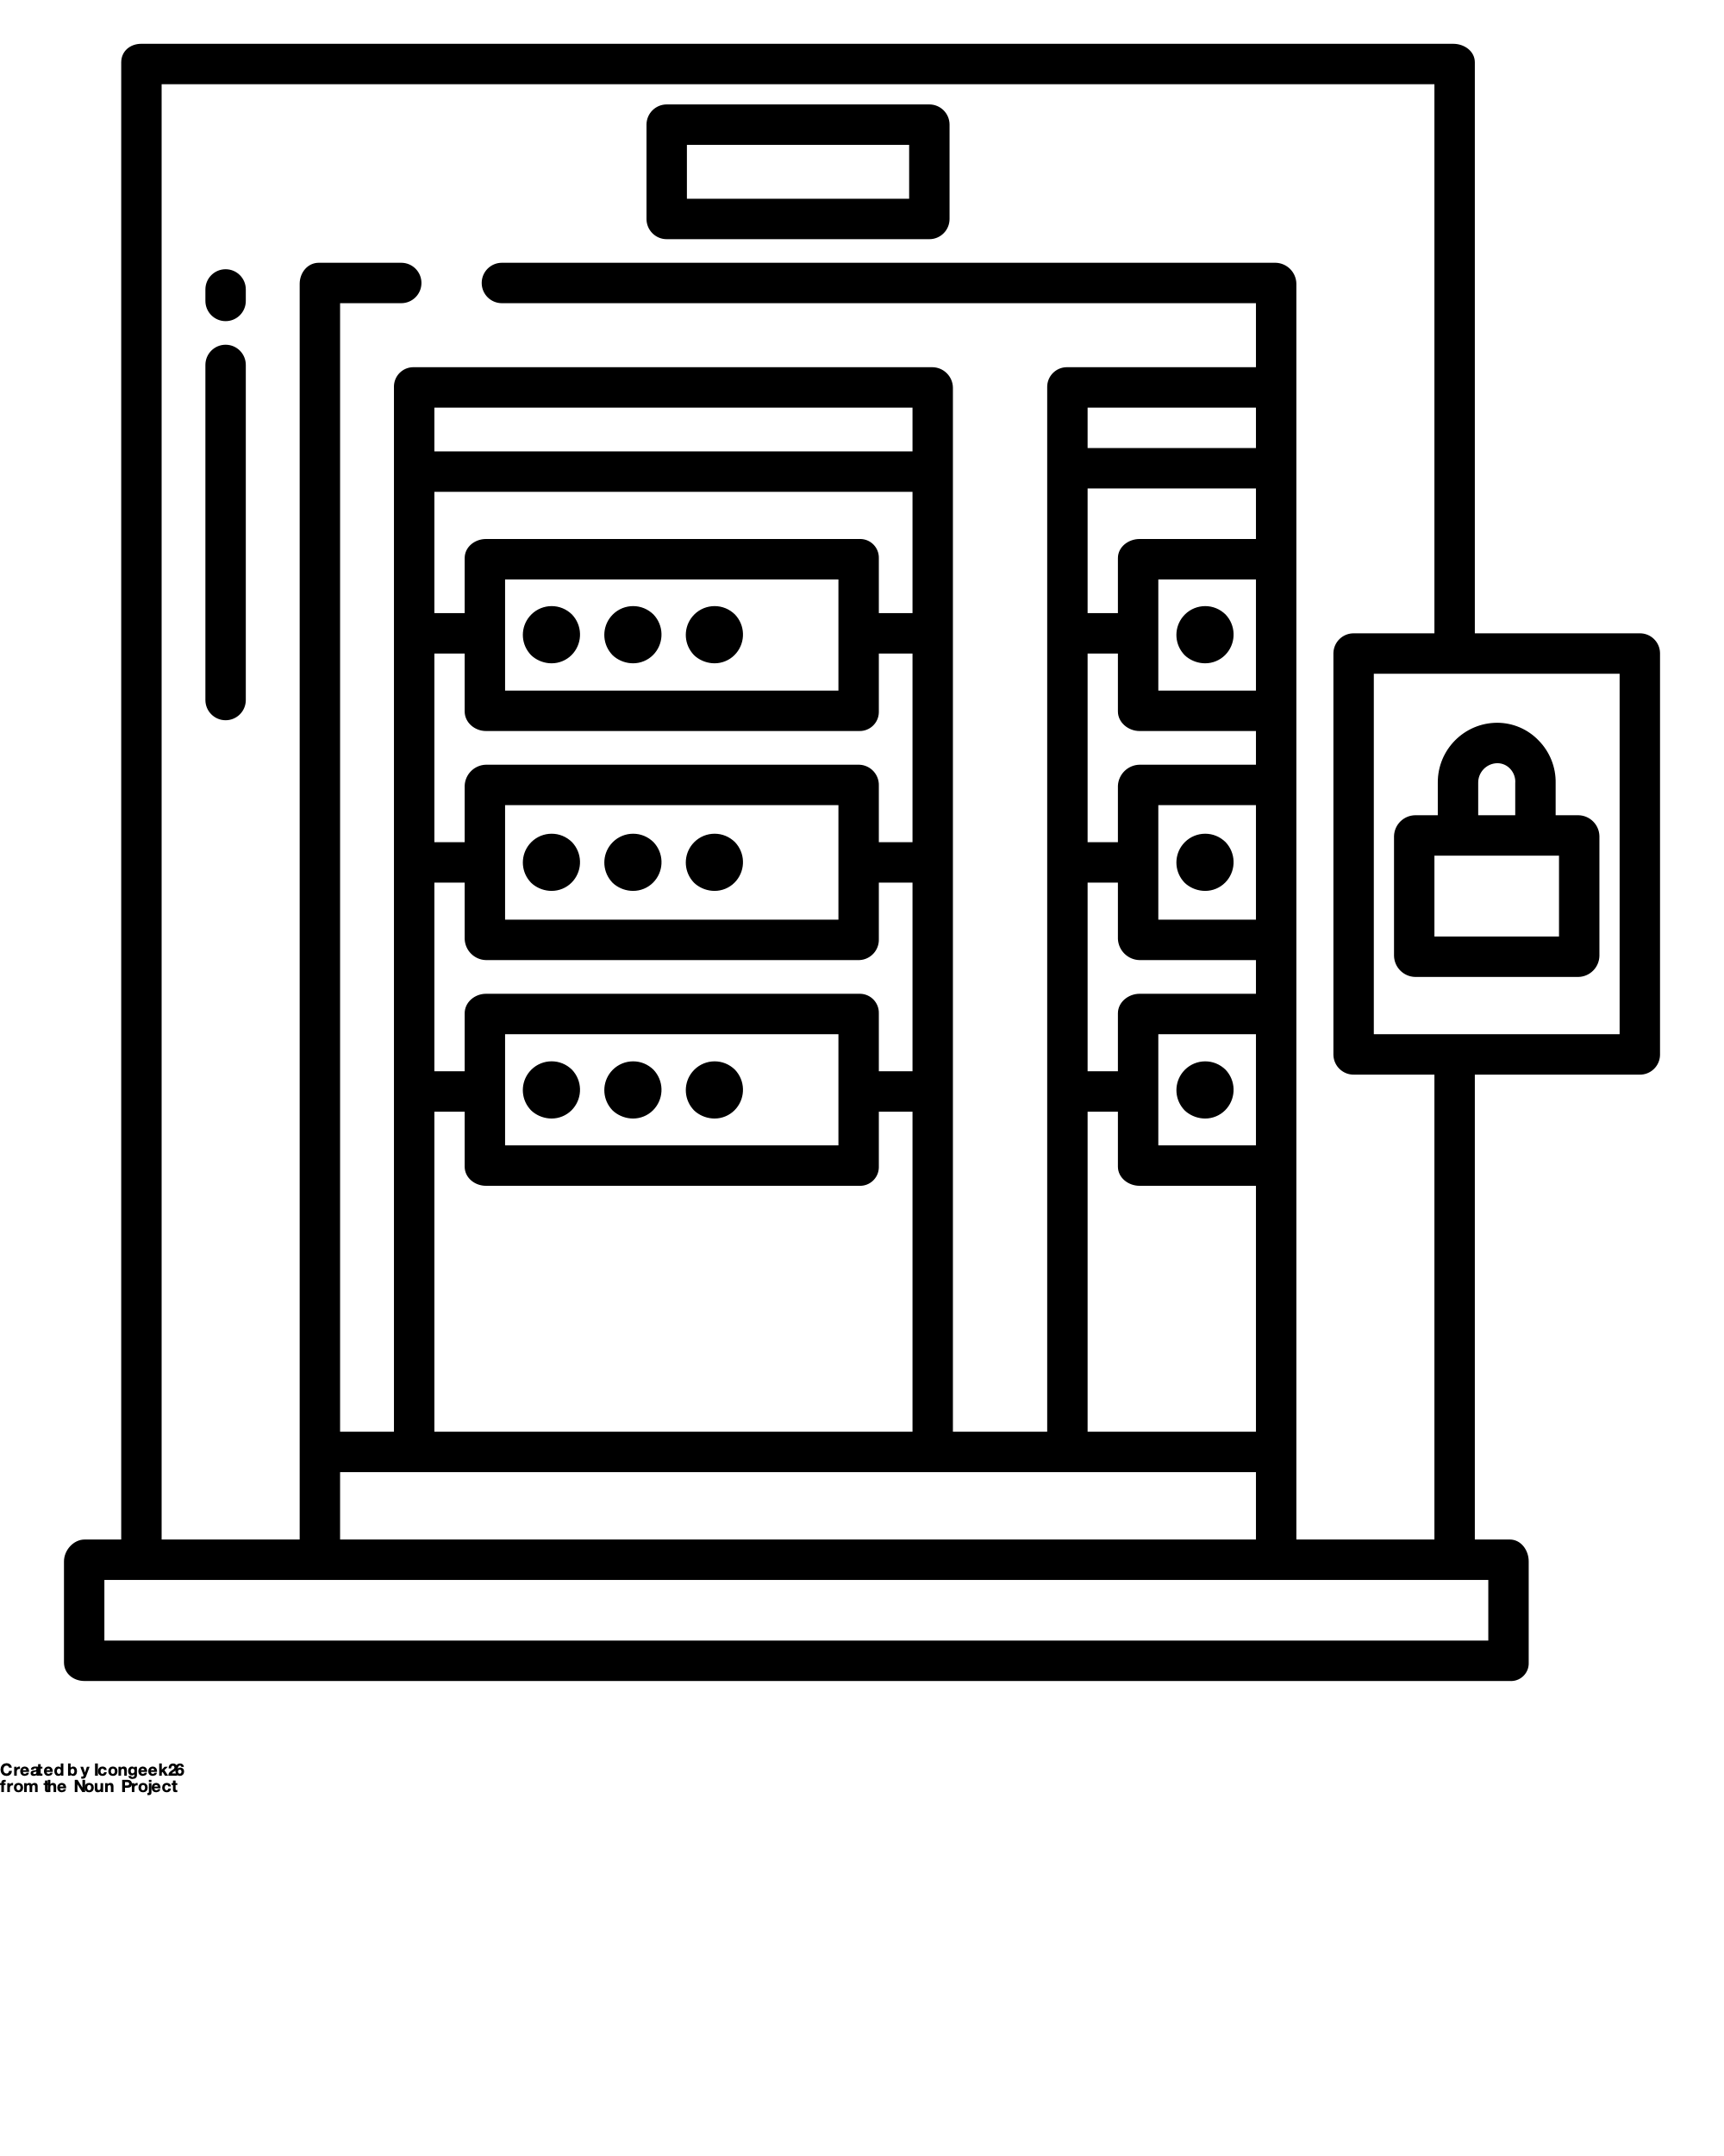

1그리드 2.5m

생산공장
